Sheet1
TLE9251VSJ | 2.8

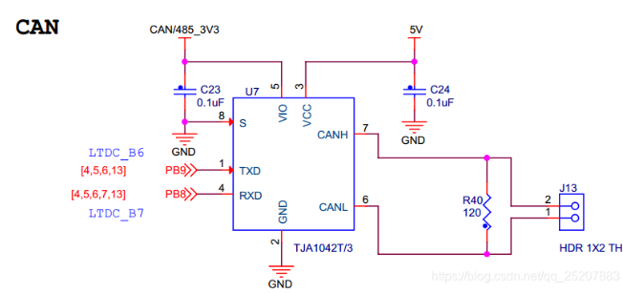

tja1042T | 2.4

